Trang tính1
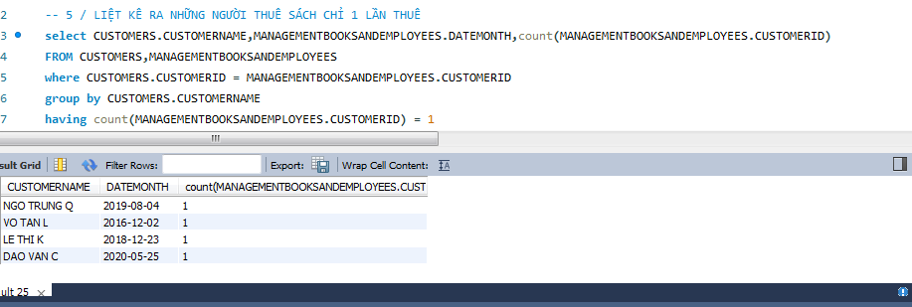
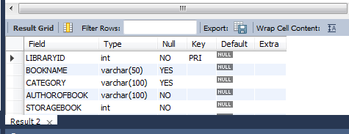
Table_Library

LIBRARYID | BOOKNAME | AUTHOROFBOOK |  | CATEGORY |  | STORAGEBOOK | STORAGESTATUS
1 | D.N.TÂM | N.V.A |  | self-help |  | 3 | 2
2 | N.D.KIM | MHL |  | self-help |  | 2 | 1
3 | HTP.ĐÔNG | TD TUNG |  | adventure |  | 7 | 6
4 | MÙA HẠ | DT KHAI |  | literary |  | 3 | 2
5 | MÙA ĐÔNG | N TR TAN |  | literary |  | 1 | 0
6 | MÙA THU | B Q TRUNG |  | literary |  | 5 | 2

Table_Employee

EMPLOYEEID | EMPLOYEENAME |  | DOB | STARTINGDATE
1 | NGUYEN VAN A |  | 1986-09-03 | 2019-12-03
2 | TRAN VAN B |  | 1999-11-02 | 2020-02-12

Table_Customers

CUSTOMERID | NAMECUSTOMER |  | PHONE | GENDER | ADDRESS
1 | ĐÀO VĂN C |  | 169302156 | MALE | TPHCM
2 | NGUYỄN HỮU G |  | 236459872 | FEMALE | KIEN GIAN
3 | NGÔ TRUNG Q |  | 804036957 | MALE | HAI PHONG
4 | VÕ TẤN L |  | 909090099 | MALE | TAY NINH
5 | LÊ THỊ K |  | 908111112 | FEMALE | BINH DƯƠNG
6 | TRẦN CAO C |  | 789111222 | FEMALE | LONG AN

Table_MANAGEMENTBOOKSANDEMPLOYEES

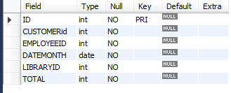
ID | CUSTOMERID | EMPLOYEEID | DATEMONTH | LIBRARYID | TOTAL
1 | 2 | 1 | 2020-06-09 | 6 | 3
2 | 2 | 2 | 2020-09-02 | 4 | 1
3 | 3 | 1 | 2019-08-04 | 2 | 1
4 | 4 | 2 | 2019-12-02 | 4 | 1
5 | 5 | 2 | 2018-12-23 | 1 | 1
6 | 1 | 1 | 2020-05-25 | 1 | 1

1.tên nhân viên đã cho khách hàng DAO VAN C thuê quyển sách DAC NHAN TAM và ngày tháng thuê

2. bao nhiêu người đã được nhân viên TRAN VAN B cho thuê sách,tên địa chỉ của họ,số điện thoại thoại
và ngày tháng những quển sách được thuê, tên sách
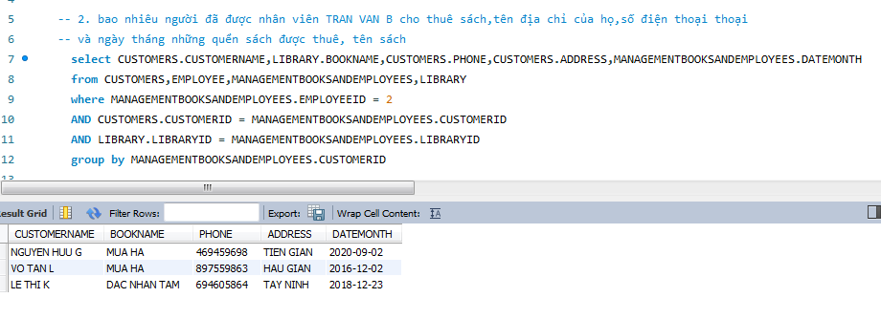

3/ TỔNG SỐ SÁCH NHÂN VIÊN NGUYỄN VĂN A CHO KHÁCH HÀNG THUÊ VÀO 2 NGÀY ( 2020-06-09,2019-08-04 )
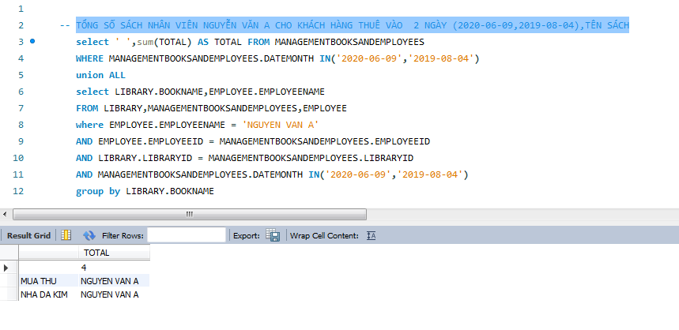

-- 4 / tìm người thuê sách có số lượng lớn hơn 1 quyển,TÊN SÁCH,NGÀY THUÊ

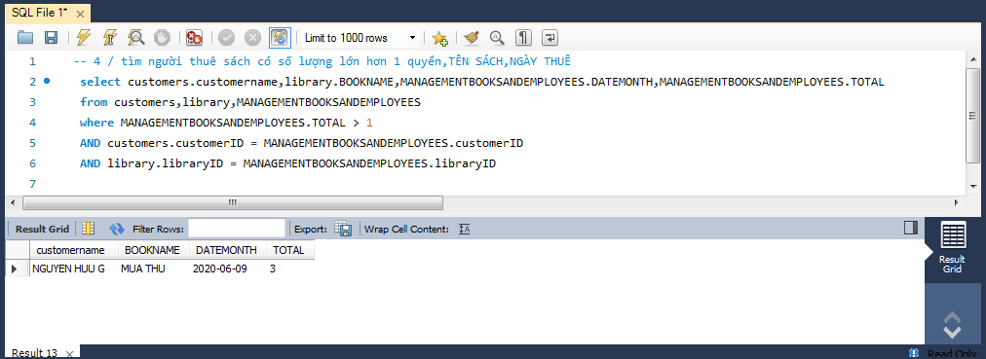

 | -- 5 / LIỆT KÊ RA NHỮNG NGƯỜI THUÊ SÁCH CHỈ 1 LẦN THUÊ

